계산식-1억미만
입찰가격평가(입찰가 1억미만)

입찰가격 : |  |  | 58,120,000 |  |  |  |  |  |  |  | 노란색 칸에만 입력하세요.
예정가격 : |  |  | 65,086,175 |  |  |  |  |  |  |  | ◈ 1.신용평가등급, 2.재무비율평가 중 하나 선택하여 이용

1.신용평가등급방법 |  |  |  |  |  |  |  |  |  |  | 2.재무비율평가방법
경영상태평가(10점) + 입찰가격평가(90점) = 100점, 종합평점이 95점 이상인 자를 낙찰자로 한다. |  |  |  |  |  |  |  |  |  |  | 경영상태평가(10점)=부채비율(5점) + 유동비율(5점)

◎ | 경영상태평가 |  |  |  |  | 10 |  | 95.0 |  | 최종평가 점수 | 경영상태평가 | 10 |  | 95.0 | 최종평가 점수
◎ | 입찰가격평가 |  |  |  |  | 85.0 |  |  |  |  | 입찰가격평가 | 85.0 |  |  |  |  | ★ 업종평균 유동비율은 관리소마다 상이하므로 공고문 확인 必

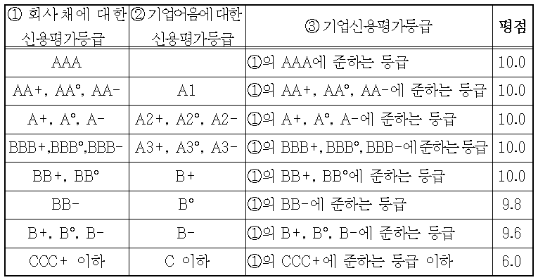
입찰가격평가 계산법 |  |  |  |  |  |  |  |  |  |  | 부채비율에 따른 등급 기준 |  | 2025년 적용 | 유동비율에 따른 등급 기준 |  | 2025년 적용
 |  |  |  |  |  |  |  |  |  |  | 등 급 | 평 점 | 업종평균 부채비율 | 등 급 | 평 점 | 업종평균 유동비율 | 1.의 신용평가 등급표(업체의 등급에 해당하는 평점을 '경영상태평가'칸에 기입
 |  |  |  |  |  |  |  |  |  |  | 100% 미만 | 5 | 147.13% | 100% 이상 | 5 | 138.78%
 |  |  |  |  |  |  |  |  |  |  | 100% 이상 130%미만 | 4.5 | (한국은행 기업경영평가최신) | 90% 이상 100%미만 | 4.5 | (한국은행 기업경영평가최신)
 |  |  |  |  |  |  |  |  |  |  | 130%이상 160%미만 | 4 | 2023년 최신 | 80%이상 90%미만 | 4 | 2023년 최신
 |  |  |  |  |  | ↓ |  |  |  |  | 160%이상 190미만 | 3.5 | 사업시설관리및조경서비스업 | 70%이상 80미만 | 3.5 | 사업시설관리및조경서비스업
90 | - | 20 | x | 0.88 | - | 0.8930 | x | 100 | = | 64.0 | 190%이상 | 3 | 나라장터공지게시 | 70%미만 | 3 | 나라장터공지게시
 |  |  |  |  |  | 투찰율
 |  |  |  |  |  | 89.30%
 |  |  |  |  |  |  |  |  |  |  | 부채비율 결과 |  |  | 유동비율 결과
투찰율이 88.25% 이상인 경우 85점으로 한다. |  |  |  |  |  |  |  |  |  |  | 자기자본 | 80,192,348 |  | 유동자산 | 56,836,426
(입찰가격은 예정가격 이하여야 한다.) |  |  |  |  |  |  |  |  |  |  | 타인자본(부채) | 6,561,522 |  | 유동부채 | 6,561,522
 |  |  |  |  |  |  |  |  |  |  | 부채비율 | 8% |  | 유동비율 | 866% |  | ◎ 영림단은 ③기업신용평가등급에 해당
 |  |  |  |  |  |  |  |  |  |  | 최종결과값 | 6% |  | 최종결과값 | 624%
 |  |  |  |  |  |  |  |  |  |  | 평 점 | 5 |  | 평 점 | 5

계산식-1억~3억미만
입찰가격평가(입찰가 1억 ~3억 미만)

입찰가격 : |  |  | 113,345,050 |  |  |  | 기초금액 : |  |  | 128,480,000 | 노란색 칸에만 입력하세요.
예정가격 : |  |  | 128,627,500 |  |  |  |  |  |  |  | ◈ 1.신용평가등급, 2.재무비율평가 중 하나 선택하여 이용 |  |  |  |  |  | 1.의 신용평가 등급표(업체의 등급에 해당하는 평점을 '경영상태평가'칸에 기입
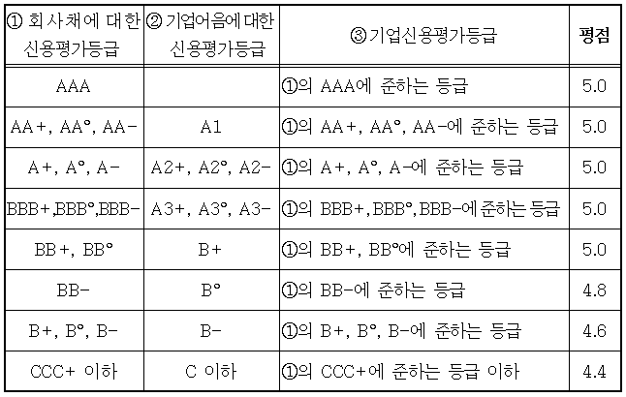
1. 신용평가등급방법 |  |  |  |  |  |  |  |  |  |  | 2. 재무비율평가방법
산림사업수행실적(5점) + 경영상태평가(5점) + 입찰가격평가(90점) = 100점, 종합평점이 95점 이상인 자를 낙찰자로 한다. |  |  |  |  |  |  |  |  |  |  | 수행능력평가 (산림사업수행실적 (5점) + 경영상태평가(5점) (재무비율 평가(5점)= 부채비율(2.5점) + 유동비율(2.5))

◎ | 산림사업수행실적 |  |  |  |  | 5.0 |  | 97.6 |  | 최종평가 점수 | 산림사업수행실적 | 5.0 |  | 97.6 | 최종평가 점수
◎ | 신용평가등급방법 |  |  |  |  | 5 |  |  |  |  | 경영상태평가 | 5
◎ | 입찰가격평가 |  |  |  |  | 87.6 |  |  |  |  | 입찰가격평가 | 87.6

입찰가격평가 계산법 |  |  |  |  |  |  |  |  |  |  | 부채비율에 따른 등급 기준 |  | 2025년 적용 | 유동비율에 따른 등급 기준 |  | 2025년 적용 | ★ 업종평균 유동비율은 관리소마다 상이하므로 공고문 확인 必
 |  |  |  |  |  |  |  |  |  |  | 등 급 | 평 점 | 업종평균 부채비율 | 등 급 | 평 점 | 업종평균 유동비율 | ◎ 영림단은 ③기업신용평가등급에 해당
 |  |  |  |  |  |  |  |  |  |  | 100% 미만 | 2.5 | 147.13% | 100% 이상 | 5 | 138.78%
 |  |  |  |  |  |  |  |  |  |  | 100% 이상 130%미만 | 2.3 | (한국은행 기업경영평가최신) | 90% 이상 100%미만 | 4.5 | (한국은행 기업경영평가최신) | 1. 2의 산림사업수행실적 | (5년간 사업실행금액/(기초금액*0.5)) |  | 5.00
 |  |  |  |  |  |  |  |  |  |  | 130%이상 160%미만 | 2.1 | 2023년 최신 | 80%이상 90%미만 | 4 | 2023년 최신 | 실적 합계금액이 기초금액*2.5 이상이면 5점 만점 |  |  | 321,200,000
 |  |  |  |  |  | ↓ |  |  |  |  | 160%이상 190미만 | 1.9 | 사업시설관리및조경서비스업 | 70%이상 80미만 | 3.5 | 사업시설관리및조경서비스업
90 | - | 20 | x | 0.88 | - | 0.8812 | x | 100 | = | 87.6 | 190%이상 | 1.7 | 나라장터공지게시 | 70%미만 | 3 | 나라장터공지게시 |  |  | 5점 기준 금액 | 321,200,000
 |  |  |  |  |  | 투찰율
 |  |  |  |  |  | 88.12%
 |  |  |  |  |  |  |  |  |  |  | 부채비율 결과 |  |  | 유동비율 결과
투찰율이 88.25% 이상인 경우 85점으로 한다. |  |  |  |  |  |  |  |  |  |  | 자기자본 | 80,192,348 |  | 유동자산 | 56,836,426
(입찰가격은 예정가격 이하여야 한다.) |  |  |  |  |  |  |  |  |  |  | 타인자본(부채) | 6,561,522 |  | 유동부채 | 6,561,522
 |  |  |  |  |  |  |  |  |  |  | 부채비율 | 8% |  | 유동비율 | 866%
 |  |  |  |  |  |  |  |  |  |  | 최종결과값 | 6% |  | 최종결과값 | 624%
 |  |  |  |  |  |  |  |  |  |  | 평 점 | 2.5 |  | 평 점 | 2.5

계산식-3억이상
입찰가격평가(입찰가 3억이상)

입찰가격 : |  |  | 308,000,000 |  |  |  | 기초금액 : |  |  | 345,000,000 | 노란색 칸에만 입력하세요. |  |  |  |  |  | ★ 업종평균 유동비율은 관리소마다 상이하므로 공고문 확인 必
예정가격 : |  |  | 350,000,000 |  |  |  |  |  |  |  | ◈ 1.신용평가등급, 2.재무비율평가 중 하나 선택하여 이용
 |  |  |  |  |  |  |  |  |  |  |  |  |  |  |  |  | 1.의 신용평가 등급표(업체의 등급에 해당하는 평점을 '경영상태평가'칸에 기입
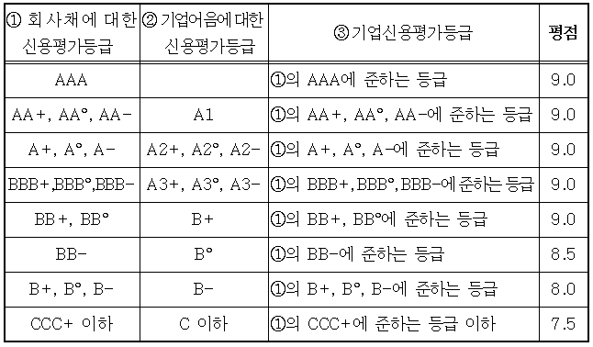
1. 신용평가등급방법 |  |  |  |  |  |  |  |  |  |  | 2. 재무비율평가방법
산림사업수행실적(10점) + 경영상태평가(9점) + 영업기간(1점) + 입찰가격평가(80점) = 100점, 종합평점이 95점 이상인 자를 낙찰자로 한다. |  |  |  |  |  |  |  |  |  |  | 재무비율평가(9점) = 부채비율(4.5점) + 유동비율(4.5점)

◎ | 산림사업수행실적 |  |  |  |  | 10.0 |  | 99.5 |  | 최종평가 점수 | 산림사업수행실적 | 10.0
◎ | 신용상태평가 |  |  |  |  | 8.5 |  |  |  |  | 경영상태평가 | 9 |  | 100.0 | 최종평가 점수
◎ | 영 업 기 간 |  |  |  |  | 1 |  |  |  |  | 영 업 기 간 | 1
◎ | 입찰가격평가 |  |  |  |  | 80.0 |  |  |  |  | 입찰가격평가 | 80.0

입찰가격평가 계산법 |  |  |  |  |  |  |  |  |  |  | 부채비율에 따른 등급 기준 |  | 2025년 적용 | 유동비율에 따른 등급 기준 |  | 2025년 적용
 |  |  |  |  |  |  |  |  |  |  | 등 급 | 평 점 | 업종평균 부채비율 | 등 급 | 평 점 | 업종평균 유동비율
 |  |  |  |  |  |  |  |  |  |  | 100% 미만 | 4.5 | 147.13% | 100% 이상 | 5 | 138.78% | ◎ 영림단은 ③기업신용평가등급에 해당
 |  |  |  |  |  |  |  |  |  |  | 100% 이상 130%미만 | 4.2 | (한국은행 기업경영평가최신) | 90% 이상 100%미만 | 4.5 | (한국은행 기업경영평가최신)
 |  |  |  |  |  |  |  |  |  |  | 130%이상 160%미만 | 4 | 2023년 최신 | 80%이상 90%미만 | 4 | 2023년 최신 | 1. 2의 산림사업수행실적 | (5년간 사업실행금액/(기초금액*0.5)) |  | 10.00
 |  |  |  |  |  | ↓ |  |  |  |  | 160%이상 190미만 | 3.5 | 사업시설관리및조경서비스업 | 70%이상 80미만 | 3.5 | 사업시설관리및조경서비스업 | 실적 합계금액이 기초금액*5 이상이면 10점 만점 |  |  | 1,725,000,000
80 | - | 20 | x | 0.88 | - | 0.8800 | x | 100 | = | 80.0 | 190%이상 | 3 | 나라장터공지게시 | 70%미만 | 3 | 나라장터공지게시
 |  |  |  |  |  | 투찰율 |  |  |  |  |  |  |  |  |  |  |  |  | 10점 기준 금액 | 1,725,000,000
 |  |  |  |  |  | 88.00% |  |  |  |  | 부채비율 결과 |  |  | 유동비율 결과
 |  |  |  |  |  |  |  |  |  |  | 자기자본 | 100,000,000 |  | 유동자산 | 100,000,000
투찰율이 88.25% 이상인 경우 75점으로 한다. |  |  |  |  |  |  |  |  |  |  | 타인자본(부채) | 10,000,000 |  | 유동부채 | 10,000,000
(입찰가격은 예정가격 이하여야 한다.) |  |  |  |  |  |  |  |  |  |  | 부채비율 | 10% |  | 유동비율 | 1000%
 |  |  |  |  |  |  |  |  |  |  | 최종결과값 | 7% |  | 최종결과값 | 721%
 |  |  |  |  |  |  |  |  |  |  | 평 점 | 4.5 |  | 평 점 | 4.5

 |  |  |  |  |  |  |  |  |  |  | 영업기간 (입찰가 3억이상 사업 대상)
 |  |  |  |  |  |  |  |  |  |  | 영업기간 (1점)
 |  |  |  |  |  |  |  |  |  |  | 영 업 기 간
 |  |  |  |  |  |  |  |  |  |  | 기 간 | 평 점
 |  |  |  |  |  |  |  |  |  |  | 1년이상 | 1
 |  |  |  |  |  |  |  |  |  |  | 6개월이상 1년미만 | 0.8
 |  |  |  |  |  |  |  |  |  |  | 6개월미만 | 0.5

